Fuente3
1. ESPECIFICACION DE FUENTES DE DATOS

1.1 Identificación de Fuentes

Nombre de la Fuente de Datos: | << Consolidado Nacional 2019 Público >>
Proveedor: | <<Ministerio de turismo: www.turismo.gob.ec >>
Institución: | <<Ministerio de turismo >>
Descripción de la fuente de datos: | << Aquí se describe toda la informacion relevante acerca de sitios turisticos de manera comercial >>
Dimensionado de datos | << 1390 de filas y 32 de la fuente de datos >>
Licencia | No especificado
Fomato del archivo: | XLS
Lenguaje de etiquetas: | Español
1.2 Modelo de datos

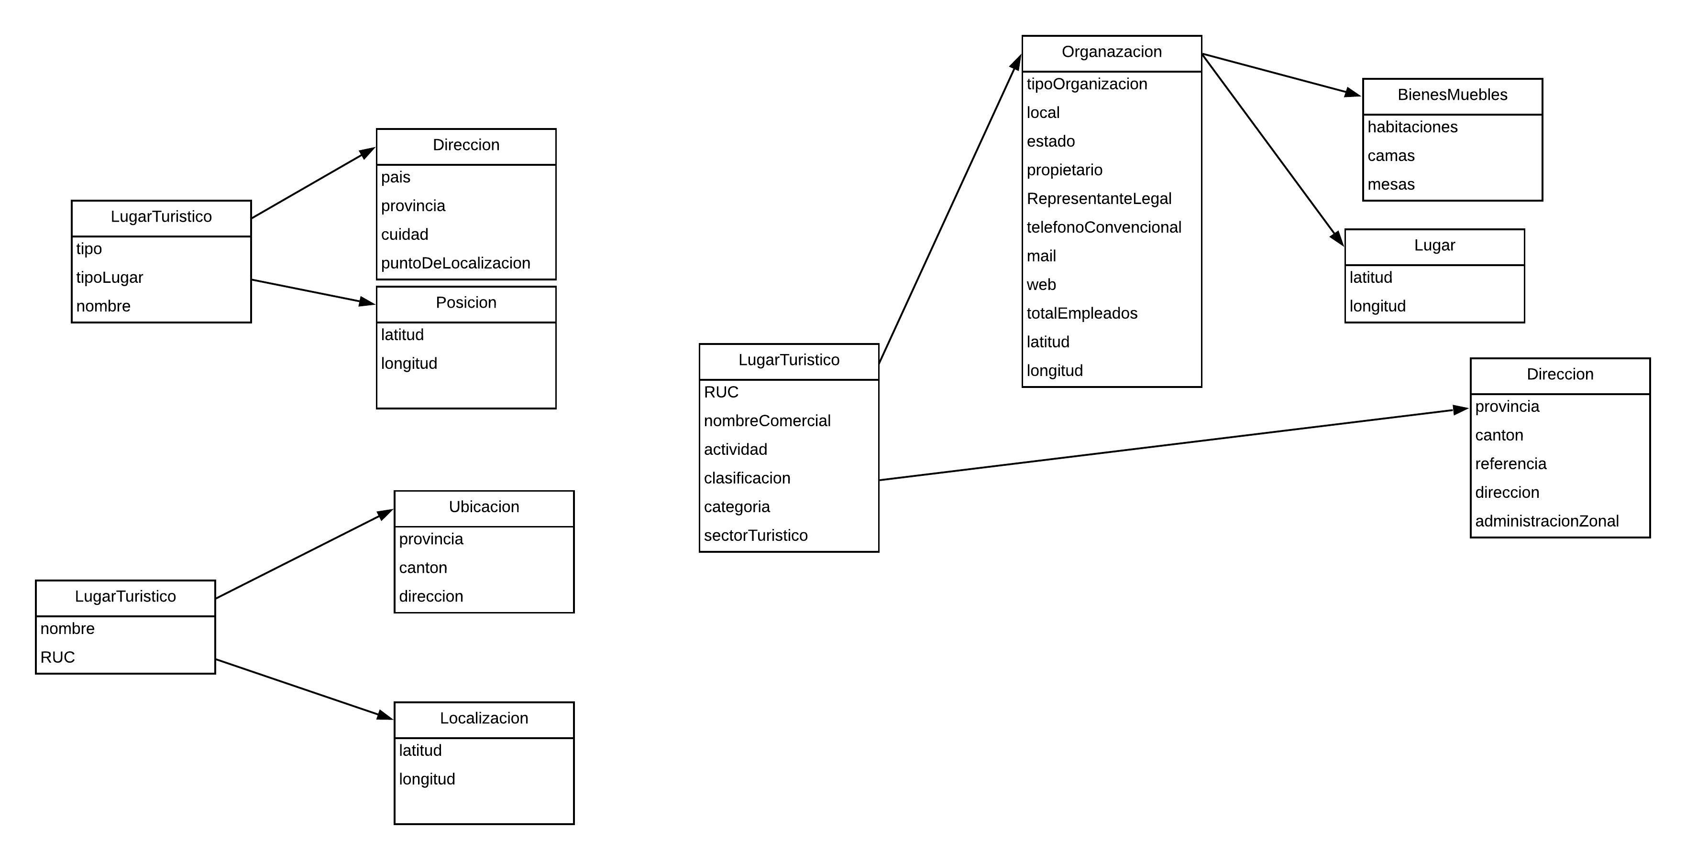

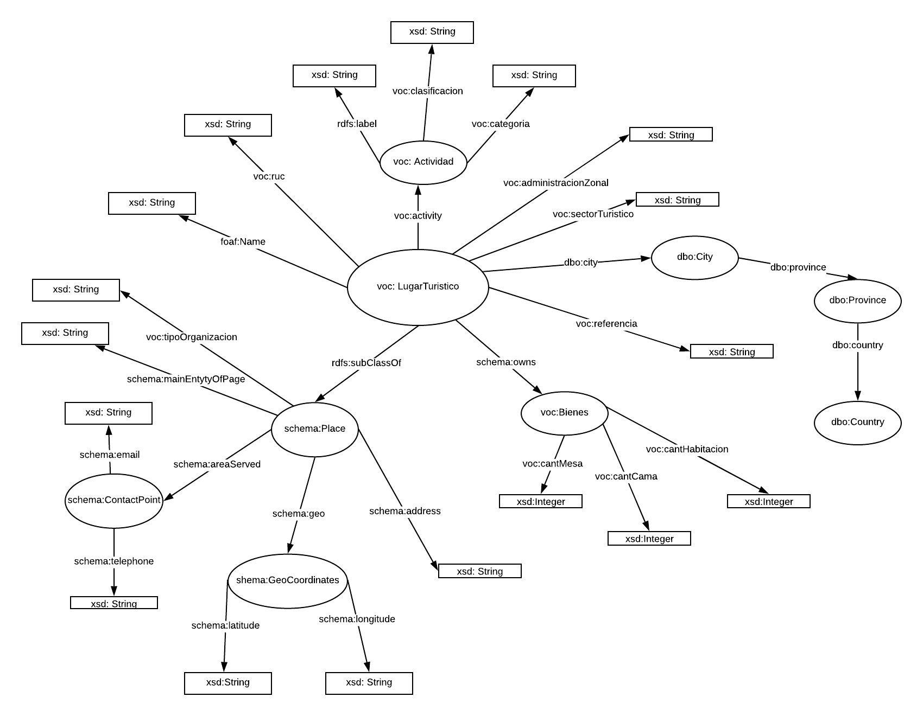

1.3 Volumetría de datos
Entidad/Concepto | Cantidad de registros | Descripción del concepto
RUC | 1390 | Identificación única
Nombre comercial | 1390 | Nombre del sitio
Numero de registro | 1390 | Número de asignación del comercio
Fecha registro | 1390 | Fecha cuando fue registrada
Actividad | 1390 | A que se dedica el sitio
Clasificación | 1390 | Describe a qué clasificación dentro de la actividad a la que pertenece
Categoría | 1390 | Específica a la categoría que pertenece, primera..
Propietario | 1390 | Nos muestra cual es dueño del sitio
Representante legal | 1390 | La persona que está legalmente a cargo del sitio
Local | 1390 | Describe el tipo de local, principal/sucursal
Tipos Organización | 1390 | Tipo de organización natural / juridica
Provincia | 1390 | Provincia a la cual pertenece
Canton | 1390 | Cantón a la cual pertenece
Referencia | 1390 | Describimos una pequeña referencia respecto a su ubicación
Dirección | 1390 | Describe la ubicación
TelefonoConvencional | 1390 | Número de Teléfono convencional por le cual se comunicará
TelefonoCelular | 1390 | Número de Teléfono celular por le cual se comunicará)
Mail | 1390 | Describe la dirección de correo electrónico del sitio
Web | 1390 | Describe la dirección o url de la página web
Estado | 1390 | Describe si se encuentra en funcionamiento
Hombres | 1390 | Cantidad de empleados que tiene el sitio
Mujeres | 1390 | Cantidad de empleadas que tiene el sitio
Total empleados | 1390 | (Número general de empleados del sitio
HABITACIONES | 1390 | El número de habitaciones que tiene el sitio turístico
CAMAS | 1390 | El número de camas que tiene el sitio turístico
MESAS | 1390 | El número de mesas que tiene el sitio turístico
Latitud | 1390 | Dato de ubicación
Longitud | 1390 | Dato de ubicación
ZonaTuristica | 1390 | Describe si en realidad es zona turística
AdministracionZonal | 1390 | Describe el nombre de la administración zonal a la que pertenece a un distrito metropolitano
SectorTuristico | 1390 | Describe el sector exacto de donde se encuentra el sitio turístico
1.4 Obtención de datos
Método de extracción de datos | Otro
En caso de requerir construir un script o app de extración de datos, indicar detalles como: lenguaje de prog., descripción de lo que realizará el programa. | << describir herramientas y proceso a implementar>>

2. DEFINICIÓN DE URIs

2.1 Datos
Namespace base | https://www.turismo.gob.ec/
Ejemplo de URI | http://example.org/resource/Data01
2.1 Vocabulario/Ontologia
Namespace base | http://example.org/ontology/
Ejemplo de URI | http://example.org/resource/Country

